Sheet1
 | 动作名称 | 动作要点说明 | 图片
三段对练 | 预备式 | 并步直立，头正身直，行礼时目视前方。 | 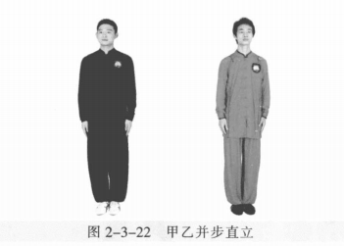
 | 甲乙起势 | (1)甲左转向左开步与肩同宽，乙右转向右开步与肩同宽。 (2)甲乙两手从身体两侧匀速上抬至与头同高。 (3)甲乙两腿屈膝，两手内合于体前自然下落。 (4)甲乙重心左移，进步成右虚步，右手背相搭，左手抬至胸腹前。 | 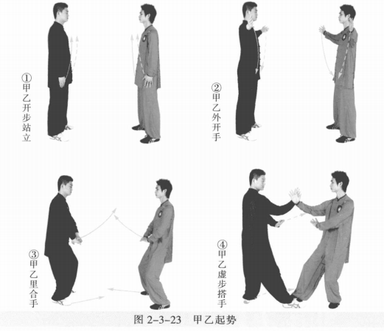
 | 甲乙採手金刚 | (1)甲左脚进步成左弓步，左手搭乙大臂。 (2)甲重心移至右腿成右弓步，身体右转，右手握乙右腕向右上捋带，左手 向下按压乙右肩部。乙顺势变右弓步，右臂向右后横挤甲，左手侧立掌至胸前 。 (3)甲左胯松沉，身体左转，两手向左前推击。乙右脚退步成左弓步。甲右 脚上步成右虚步，右臂拥乙两手。甲乙目视对方。 (4)乙重心移至右腿成右弓步，右手握甲右腕向右上捋带，左手向下按压甲右 肩部。甲顺势变右弓步，右臂向右后横挤乙，左手侧立掌至胸前。 | 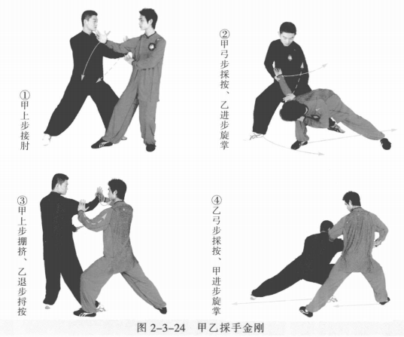
 | 甲左翻掌、乙右翻掌 | (1)乙左胯松沉，身体左转，两手向左前推击。甲右脚退步成左虚步，右手握 乙右腕，左手接乙右肘。乙右脚上步成右弓步。甲乙目视对方。 (2)甲重心移左腿成右虚步，右手向下向后再向上翻转，左手向上再向下翻 转按压乙右肘，两手合力翻转採折乙右臂。 | 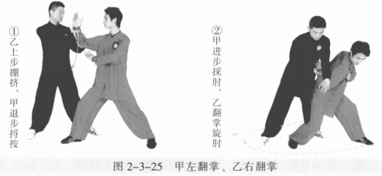
 | 甲右翻掌、乙左翻掌 | (1)乙右胯松沉，左脚向右上步成左虚步，右脚尖外摆，身体右转，右手握 甲右腕，左手接甲右肘。甲左脚退步。甲乙目视对方。 (2)乙重心移左腿成右虚步，右手向下向后再向上翻转，左手向上再向下翻 转按压甲右肘，两手合力翻转採折甲右臂。 | 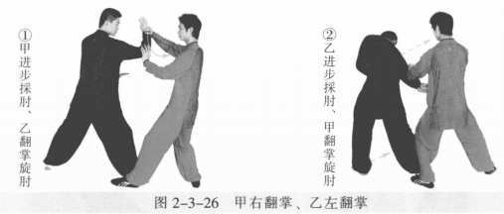
 | 甲乙手挥琵琶 | (1)甲左脚向右前上步成左弓步，身体右转。右肘向后上引化，右手内旋反 握乙右腕；左手向前击乙面部。 (2)乙左脚退步变成右弓步，双手接甲左臂后，左手握採甲方左腕，右手托 接甲左肘，两掌相向合挤。甲左脚撤步成左虚步；左手顺势屈肘后收变勾手，勾尖向下，右掌至胸前。 (3)甲身体松沉，左脚进步成左弓步，同时顺势左肘上领，勾尖向下化力 并穿点乙方腹部。乙右脚退步成左弓步，右手按甲左肘部。甲乙目视对方。 (4)乙左掌向前击打甲面部。甲左勾手变掌接握乙方左腕，右掌托接乙左肘。 (5)甲右脚上步成右弓步，左手向内握採乙左腕，两掌相向合挤折乙左腕。 乙左脚撤步成左虚步；左手顺势屈肘后收变勾手，勾尖向下，右掌至胸前。甲乙目视对方。 (6)乙身体松沉，左脚进步成左弓步；顺势左肘上领，勾尖向下、向左化 力并穿点甲腹部。甲右脚退步成左弓步，右手按乙左肘部。甲乙目视对方 。 | 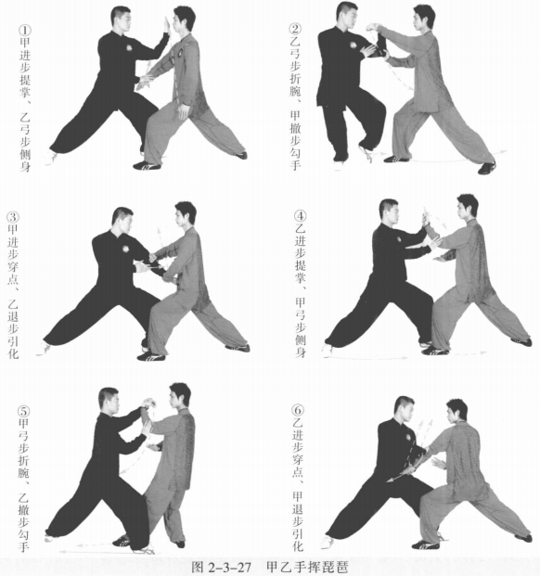
 | 甲乙肘底看拳 | (1)甲左手向前击乙面部，右掌变拳收于体侧。乙双手接甲左臂。 (2)甲左掌向左上挂，右拳击打乙腋下。乙身体右转引化。甲乙目视对方。 (3)乙重心前移变左弓步，左掌变拳向下抄甲右拳再向左上挂，右掌变拳向 前击打甲胸腹部 。 | 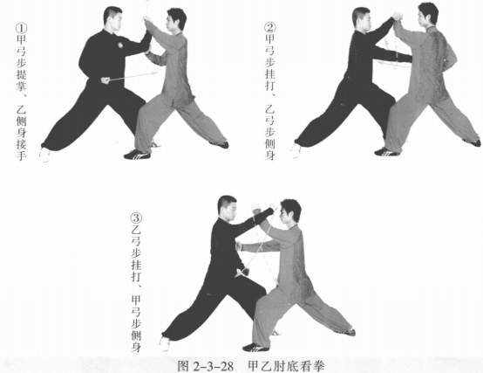
 | 甲十字手、乙迎面肘 | (1)甲重心移右腿成右弓步，右拳变掌向下、向左拥接乙右手腕部，左手按 压乙右掌指，两手成十字状，掌心向下。乙右拳变掌抓握甲右腕，左拳变掌至体 侧。甲乙目视对方。 (2)甲右臂沉肘立掌向右缠压乙右腕，身体右转下蹲，左脚跟步成左虚步。 乙顺势松腕；同时身体右转下蹲，右脚跟步成右虚步。 (3)乙右肘上提，化解採拿。同时左脚向左前进步成左弓步，右肘屈肘向前击打甲面部。甲起身，右脚向右后撤步成右弓步，左掌接乙右肘向右拨。甲乙目 视对方。 | 
 | 甲迎面肘、乙十字手 | (1)甲左手落于体侧，右手顺势握乙右腕。乙左手按压甲右掌指。甲乙重心 侧移，乙变右弓步，甲变左弓步。甲乙目视对方。 (2)乙右臂沉肘，立掌向右缠压甲右腕，身体下蹲，甲顺势松腕，右脚跟 步，沉身引化。 (3)甲右肘上提，左脚向左前进步成左弓步，右肘向前击打乙面部。乙起身， 右腿向右后撤步成右弓步，左手接甲右肘向左拨。 | 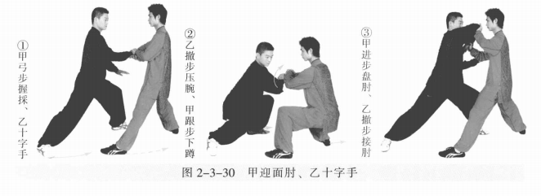
 | 甲乙开合 | (1)甲右臂顺势向左下化解乙力。乙左掌搭在甲右肘上，右掌搭在甲右手腕 上。甲乙目视对方。 (2)乙右脚上步成右弓步，两手向前按击甲右臂。甲左脚退步成右虚步，身体右转。同时右手向右下引化，左手顺势左摆。甲乙目视对方。 (3)甲右脚进步成右弓步，两手向前按击乙右臂。乙右脚撤步成右虚步，身体右转。同时右手向右下引化，左手顺势向左。 | 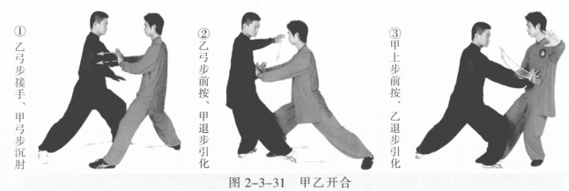
 | 甲乙收势 | (1)甲重心后移，收右脚成右虚步。乙重心后移，收右脚成右虚步。甲乙右 手手背相搭，左手至于胸腹前，目视对方。 (2)甲乙右腿撤步，两手向外、向上、向内划弧至体前。 (3)甲乙起身并步 | 